상품제안서
8핀 초고속 휴대용 충전케이블 1.5m 20W | 상품코드: S42555

 |  |  |  |  |  |  | 02-713-8555 | www.synergygift.co.kr
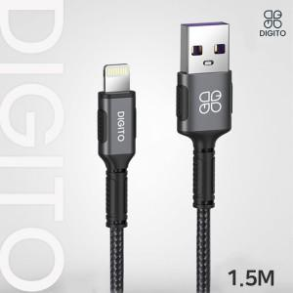

【상세/제작정보】

【인쇄/포장옵션】 | 스티커 / 포장지포장

【공급단가】 | 수량 | 50~ | 100~ | 300~ | 1,000~ | 3,000~
*VAT별도 | 단가 | 3,140원 | 3,090원 | 3,020원 | 2,900원 | 2,780원

【상품 URL】 | https://www.synergygift.co.kr:443/src/goods_detail.php?gdno=42555

